佈景主題
表格 |  |  |  |  |  |  |  |  | SmartArt

姓名 | 國文 | 數學 | 英文 | 理化 | 歷史 | 地理 | 總分 | 平均
王荃荃 | 64 | 80 | 40 | 20 | 40 | 88 | 332 | 55.33
王莉婷 | 91 | 90 | 70 | 60 | 60 | 100 | 471 | 78.50
朱玉綺 | 32 | 30 | 20 | 5 | 67 | 79 | 233 | 38.83
朱珮萱 | 56 | 60 | 30 | 15 | 60 | 92 | 313 | 52.17
李明真 | 69 | 80 | 40 | 35 | 60 | 64 | 348 | 58.00

李虹湄 | 63 | 50 | 60 | 25 | 70 | 84 | 352 | 58.67
李小姿 | 82 | 80 | 76 | 84 | 88 | 100 | 510 | 85.00
林芝婕 | 91 | 80 | 90 | 85 | 70 | 100 | 516 | 86.00
 |  |  |  |  |  |  |  |  |  | 圖案

以"設定格式化的條件"所設定的色彩不受影響
姓名 | 國文 | 數學 | 英文 | 地理 | 總分 |  |  |  | 統計圖表
王荃荃 | 64 | 80 | 40 | 88 | 332
王莉婷 | 91 | 90 | 70 | 100 | 471
朱玉綺 | 32 | 30 | 20 | 79 | 233
朱珮萱 | 56 | 60 | 30 | 92 | 313
李明真 | 69 | 80 | 40 | 64 | 348

表格與交叉分析篩選器
日期 | 銷售員 | 產品 | 地區 | 單價 | 銷售量 | 小計
2007-01-01 | 陳金鋒 | 國語歌曲 | 高雄 | 276 | 15 | 4140
2007-01-06 | 陳金鋒 | 國語歌曲 | 花東 | 276 | 37 | 10212 | 學習重點
2007-01-07 | 林智盛 | 台語歌曲 | 桃竹苗 | 288 | 7 | 2016 | 如已插入"交叉分析篩選器"，則排序與篩選中的篩選工具將暫時無法使用
2007-01-09 | 郭泓志 | 古典音樂 | 台中 | 209 | 21 | 4389
2007-01-11 | 陳金鋒 | 國語歌曲 | 高雄 | 276 | 11 | 3036
2007-01-11 | 林智盛 | 台語歌曲 | 台中 | 288 | 14 | 4032
2007-01-14 | 陳金鋒 | 國語歌曲 | 台南 | 276 | 35 | 9660
2007-01-17 | 陳金鋒 | 台語歌曲 | 花東 | 288 | 14 | 4032
2007-01-18 | 郭泓志 | 古典音樂 | 花東 | 209 | 18 | 3762
2007-01-19 | 王建民 | 台語歌曲 | 台中 | 288 | 33 | 9504
2007-01-22 | 王建民 | 台語歌曲 | 台中 | 288 | 16 | 4608
2007-01-23 | 陳金鋒 | 搖滾歌曲 | 桃竹苗 | 305 | 37 | 11285
2007-01-25 | 陳金鋒 | 古典音樂 | 台南 | 209 | 4 | 836
2007-02-06 | 郭泓志 | 國語歌曲 | 花東 | 276 | 15 | 4140
2007-02-10 | 郭泓志 | 台語歌曲 | 桃竹苗 | 288 | 4 | 1152
2007-02-13 | 林智盛 | 古典音樂 | 台中 | 209 | 18 | 3762
2007-02-18 | 林智盛 | 台語歌曲 | 台南 | 288 | 33 | 9504
2007-02-26 | 林智盛 | 台語歌曲 | 高雄 | 288 | 21 | 6048
2007-02-26 | 郭泓志 | 國語歌曲 | 台南 | 276 | 32 | 8832
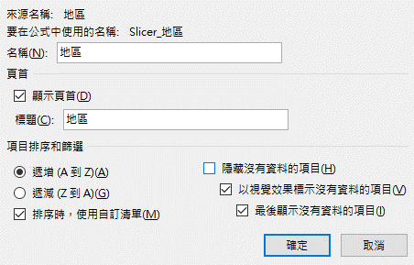
2007-02-27 | 林智盛 | 搖滾歌曲 | 桃竹苗 | 305 | 9 | 2745
2007-02-28 | 林智盛 | 台語歌曲 | 台北 | 288 | 34 | 9792
2007-03-03 | 陳金鋒 | 國語歌曲 | 高雄 | 276 | 25 | 6900
2007-03-17 | 陳金鋒 | 搖滾歌曲 | 高雄 | 305 | 16 | 4880
2007-03-22 | 陳金鋒 | 台語歌曲 | 台中 | 288 | 11 | 3168
2007-03-24 | 陳金鋒 | 國語歌曲 | 高雄 | 276 | 13 | 3588
2007-03-31 | 王建民 | 台語歌曲 | 桃竹苗 | 288 | 34 | 9792
2007-04-03 | 王建民 | 古典音樂 | 台北 | 209 | 22 | 4598
2007-04-06 | 陳金鋒 | 台語歌曲 | 花東 | 288 | 37 | 10656
2007-04-09 | 陳金鋒 | 古典音樂 | 台北 | 209 | 31 | 6479
2007-04-16 | 林智盛 | 國語歌曲 | 花東 | 276 | 14 | 3864
2007-04-18 | 郭泓志 | 台語歌曲 | 桃竹苗 | 288 | 16 | 4608
2007-04-23 | 王建民 | 國語歌曲 | 桃竹苗 | 276 | 5 | 1380
2007-04-26 | 林智盛 | 台語歌曲 | 花東 | 288 | 25 | 7200
2007-05-06 | 陳金鋒 | 古典音樂 | 花東 | 209 | 34 | 7106
2007-05-06 | 林智盛 | 國語歌曲 | 台南 | 276 | 39 | 10764
2007-05-10 | 林智盛 | 台語歌曲 | 台南 | 288 | 35 | 10080
2007-05-17 | 陳金鋒 | 台語歌曲 | 台中 | 288 | 22 | 6336
2007-05-20 | 林智盛 | 台語歌曲 | 台南 | 288 | 7 | 2016
2007-05-21 | 陳金鋒 | 國語歌曲 | 桃竹苗 | 276 | 14 | 3864
2007-05-21 | 林智盛 | 台語歌曲 | 台中 | 288 | 9 | 2592
2007-05-27 | 林智盛 | 古典音樂 | 桃竹苗 | 209 | 29 | 6061
2007-05-27 | 郭泓志 | 台語歌曲 | 花東 | 288 | 38 | 10944
2007-05-30 | 陳金鋒 | 搖滾歌曲 | 花東 | 305 | 26 | 7930
2007-06-02 | 王建民 | 古典音樂 | 台中 | 209 | 38 | 7942
2007-06-02 | 林智盛 | 台語歌曲 | 台北 | 288 | 27 | 7776
2007-06-14 | 林智盛 | 國語歌曲 | 花東 | 276 | 14 | 3864
2007-06-14 | 林智盛 | 國語歌曲 | 高雄 | 276 | 9 | 2484
2007-06-15 | 林智盛 | 搖滾歌曲 | 台南 | 305 | 4 | 1220
2007-06-20 | 陳金鋒 | 古典音樂 | 台北 | 209 | 3 | 627
2007-06-20 | 林智盛 | 台語歌曲 | 桃竹苗 | 288 | 18 | 5184
2007-06-21 | 陳金鋒 | 台語歌曲 | 台北 | 288 | 28 | 8064
2007-06-24 | 陳金鋒 | 國語歌曲 | 台北 | 276 | 25 | 6900
2007-06-25 | 王建民 | 國語歌曲 | 台南 | 276 | 26 | 7176
2007-06-25 | 郭泓志 | 古典音樂 | 花東 | 209 | 17 | 3553
2007-07-01 | 陳金鋒 | 古典音樂 | 桃竹苗 | 209 | 7 | 1463
2007-07-05 | 林智盛 | 國語歌曲 | 花東 | 276 | 6 | 1656
2007-07-06 | 陳金鋒 | 國語歌曲 | 桃竹苗 | 276 | 22 | 6072
2007-07-07 | 郭泓志 | 搖滾歌曲 | 台南 | 305 | 29 | 8845
2007-07-24 | 陳金鋒 | 台語歌曲 | 台北 | 288 | 28 | 8064
2007-07-27 | 林智盛 | 國語歌曲 | 高雄 | 276 | 37 | 10212
2007-07-29 | 郭泓志 | 古典音樂 | 桃竹苗 | 209 | 14 | 2926
2007-07-30 | 王建民 | 台語歌曲 | 花東 | 288 | 19 | 5472
2007-08-16 | 王建民 | 國語歌曲 | 高雄 | 276 | 4 | 1104
2007-08-16 | 陳金鋒 | 台語歌曲 | 台中 | 288 | 37 | 10656 | 1
2007-08-17 | 郭泓志 | 國語歌曲 | 高雄 | 276 | 21 | 5796
2007-08-25 | 郭泓志 | 國語歌曲 | 花東 | 276 | 14 | 3864
2007-09-02 | 陳金鋒 | 國語歌曲 | 桃竹苗 | 276 | 33 | 9108
2007-09-05 | 王建民 | 國語歌曲 | 桃竹苗 | 276 | 19 | 5244
2007-09-08 | 林智盛 | 國語歌曲 | 台中 | 276 | 7 | 1932
2007-09-13 | 陳金鋒 | 台語歌曲 | 台中 | 288 | 26 | 7488
2007-09-14 | 陳金鋒 | 搖滾歌曲 | 台北 | 305 | 38 | 11590
2007-09-22 | 陳金鋒 | 台語歌曲 | 台南 | 288 | 13 | 3744
2007-09-24 | 林智盛 | 古典音樂 | 高雄 | 209 | 10 | 2090
2007-09-26 | 郭泓志 | 國語歌曲 | 高雄 | 276 | 26 | 7176
2007-10-01 | 王建民 | 台語歌曲 | 台南 | 288 | 36 | 10368
2007-10-12 | 郭泓志 | 古典音樂 | 花東 | 209 | 13 | 2717
2007-10-20 | 陳金鋒 | 台語歌曲 | 台南 | 288 | 40 | 11520
2007-10-24 | 郭泓志 | 台語歌曲 | 桃竹苗 | 288 | 39 | 11232
2007-10-30 | 林智盛 | 國語歌曲 | 桃竹苗 | 276 | 32 | 8832
2007-10-30 | 郭泓志 | 搖滾歌曲 | 台中 | 305 | 15 | 4575
2007-10-31 | 林智盛 | 國語歌曲 | 花東 | 276 | 31 | 8556
2007-11-03 | 林智盛 | 國語歌曲 | 花東 | 276 | 18 | 4968
2007-11-05 | 林智盛 | 古典音樂 | 高雄 | 209 | 18 | 3762
2007-11-07 | 林智盛 | 古典音樂 | 台北 | 209 | 39 | 8151
2007-11-09 | 郭泓志 | 古典音樂 | 高雄 | 209 | 28 | 5852
2007-11-14 | 林智盛 | 古典音樂 | 台南 | 209 | 34 | 7106
2007-11-22 | 陳金鋒 | 台語歌曲 | 台北 | 288 | 28 | 8064
2007-11-24 | 林智盛 | 台語歌曲 | 高雄 | 288 | 20 | 5760
2007-12-01 | 郭泓志 | 古典音樂 | 高雄 | 209 | 25 | 5225
2007-12-06 | 林智盛 | 台語歌曲 | 台南 | 288 | 14 | 4032
2007-12-11 | 陳金鋒 | 台語歌曲 | 高雄 | 288 | 16 | 4608
2007-12-12 | 陳金鋒 | 台語歌曲 | 台南 | 288 | 18 | 5184
2007-12-15 | 陳金鋒 | 搖滾歌曲 | 台北 | 305 | 24 | 7320
2007-12-15 | 林智盛 | 古典音樂 | 桃竹苗 | 209 | 12 | 2508
2007-12-16 | 林智盛 | 古典音樂 | 台中 | 209 | 3 | 627
2007-12-16 | 林智盛 | 國語歌曲 | 台南 | 276 | 24 | 6624
2007-12-18 | 王建民 | 搖滾歌曲 | 花東 | 305 | 12 | 3660
2007-12-23 | 王建民 | 古典音樂 | 高雄 | 209 | 6 | 1254
2007-12-31 | 王建民 | 台語歌曲 | 台南 | 288 | 34 | 9792
2007-12-31 | 陳金鋒 | 台語歌曲 | 桃竹苗 | 288 | 20 | 5760

表格結構化計算
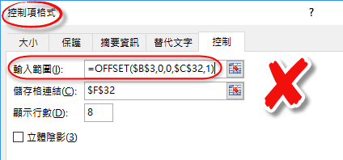
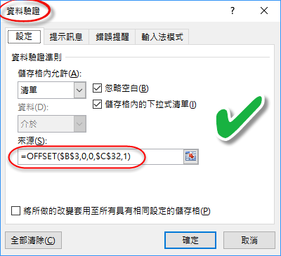
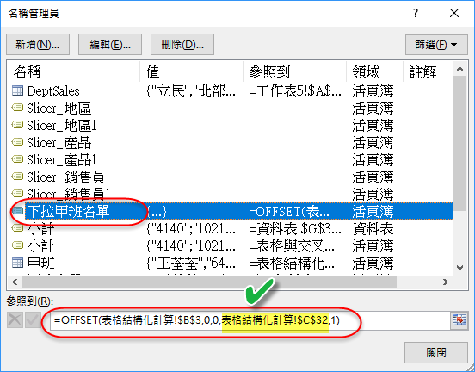
 | 搭配 Excel 表格使用結構化參照 |  |  |  |  |  |  |  |  |  |  | 學習重點
 | 姓名 | 國文 | 數學 | 英文 | 理化 | 歷史 | 地理 | 總分 | 平均 | <-- | #標題 | ¤ | 資料的增、減
 | 王荃荃 | 64 | 80 | 40 | 20 | 40 | 88 | 332 | 55.33 |  |  | ¤ | 表格的計算-合計列
 | 王莉婷 | 91 | 90 | 70 | 60 | 60 | 100 | 471 | 78.50 |  |  | ¤ | 利用表格欄位名稱來計算。當你將資料表設定為表格時，Excel就自動將
 | 朱玉綺 | 32 | 30 | 20 | 5 | 67 | 79 | 233 | 38.83 |  |  |  | 表格最上面設為該欄的名稱，但使用上必須與表格名稱一起使用，例如
 | 朱珮萱 | 56 | 60 | 30 | 15 | 60 | 92 | 313 | 52.17 | <-- | #資料
 | 李明真 | 69 | 80 | 40 | 35 | 60 | 64 | 348 | 58.00 |  |  |  | SUM(表格1[地理]) |  |  | SUM(甲班[@[國文]:[地理]]) 請參考表格中的 總分、平均
 | 李虹湄 | 63 | 50 | 60 | 25 | 70 | 84 | 352 | 58.67 |  |  |  | 352 |  |  | @表示公式所在列，若所在列不包含有指定名稱的儲存格，將顯示#VALUE!
 | 李小姿 | 82 | 80 | 76 | 84 | 88 | 100 | 510 | 85.00 |  |  |  | AVERAGE(甲班[地理]) |  |  | û COUNTA([姓名]) -> üCOUNTA(甲班[姓名])
 | 林芝婕 | 91 | 80 | 90 | 85 | 70 | 100 | 516 | 86.00 |  |  | ¤ | 表格名稱的修改
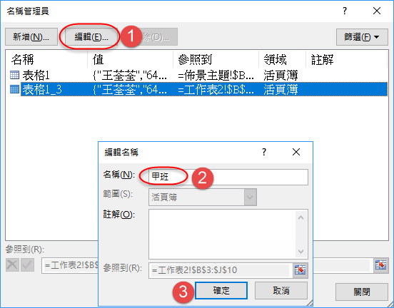
 | 8 | 68.5 |  | 53.25 |  |  |  |  | 512.50 | <-- | #總計

 |  |  |  |  |  |  |  |  |  |  | #全部

¤ | 取得總計列的資料(若未顯示合計列將顯示#Ref 錯誤訊息)
 |  | 8 | =甲班[[#總計],[姓名]] |  |  |  |  | #總計 →就是指 合計列
 |  | 53 | =甲班[[#總計],[英文]]
 |  | 0 | =甲班[[#總計],[歷史]]

 |  | #VALUE! | =@甲班[[#資料],[英文]]
 |  | 426 | =SUM(甲班[[#資料],[英文]]) |  |  |  |  | 這兩個意思相同
 |  | 426 | =SUM(甲班[英文])
 |  | 58.81 | =AVERAGE(E3:E10,G3:G10) |  |  |  |  | 這兩個意思相同
 |  | 58.81 | =AVERAGE(甲班[英文],甲班[歷史])
¤ | #資料 vs #全部
 |  | 8 | =COUNTA(甲班[[#資料],[英文]]) |  |  |  |  | 不包含欄標題與合計列
 |  | 10 | =COUNTA(甲班[[#全部],[英文]]) |  |  |  |  | 包含欄標題與合計列
 |  | 426 | =SUM(甲班[[#資料],[英文]])
 |  | 479 | =SUM(甲班[[#全部],[英文]]) |  |  |  |  | 若有合計列，也會被加總進來

 |  | 8 |  |  | 1 |  |  | 表單控制項的下拉方塊，＂輸入範圍＂
 |  |  |  |  |  |  |  | 不能直接使用公式，但可使用名稱 |  |  |  |  |  | 王荃荃 | 資料驗證 "來源" 可直接使用公式，但也不能用表格的結構化名稱

